DONNEES
DONNEES SUR LES MATERIAUX UTILISES - A RENSEIGNER OBLIGATOIREMENT

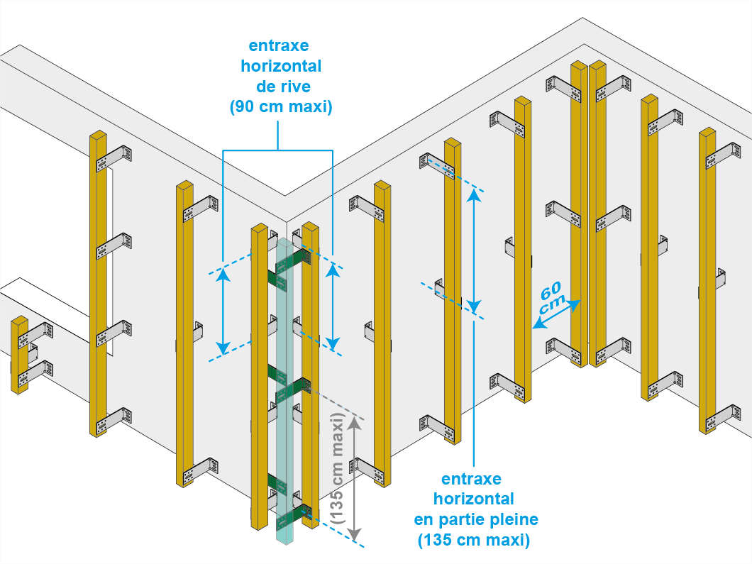
Epaisseur du bardage (mm) | Epaisseur de l'isolant (mm) | Entraxe verticale principale entre chevrons (cm) | Poids du bardage (kg/m²) | Flèche max. admise (mm) | Zone de vent | Hauteur du batiment (m) | Exposition |  | *Exemple de réalisation
4 | 110 | 60 | 18 | 3 | ZONE 4 | 25 | EXPOSÉE

 | Largeur des chevrons (mm) : | Hauteur des chevrons (mm) : | Nombre de tasseaux (0,1,2) : | Epaisseur tasseaux 1 (mm) : | Epaisseur tasseaux 2 (mm) :
 | 50 | 70 | 0 | 22 | 22

CARACTERISTIQUES DES FACADES - A RENSEIGNER OBLIGATOIREMENT |  |  |  |  | RESULTATS - NE PAS TOUCHER

 |  |  |  |  | Code FM Equerre : | Entraxe horizontal en angle MAXIMUM (cm) : | Entraxe horizontal en partie pleine MAXIMUM (cm) :
 |  |  | *Si aucun angle, saisir "Angle rentrant" |  | QSFEQ2102/C100 | 90 | 135
 |  |  | *Aide sous le tableau |  | 100

 | Largeur (m) | Hauteur (m) | Type d'angle à gauche* | Type d'angle à droite* | Entraxe horizontal conseillé (cm) | Nombre d'équerres par chevron en partie pleine : | Nombre d'équerres par chevron en angle : | Nombre total d'équerres sur la façade :
Facade 1 | 4 | 5 | Angle sortant | Angle sortant | 120 | 5 | 7 | 40
Facade 2 | 6 | 7 | Angle sortant | Angle sortant | 114 | 7 | 9 | 77
Facade 3 | 8 | 9 | Angle sortant | Angle sortant | 126 | 8 | 11 | 120
Facade 4 | 10 | 11 | Angle sortant | Angle sortant | 135 | 9 | 13 | 162
Facade 5 |  |  |  |  | 0 | 0 | 0 | 0
Facade 6 |  |  |  |  | 0 | 0 | 0 | 0
Facade 7 |  |  |  |  | 0 | 0 | 0 | 0
Facade 8 |  |  |  |  | 0 | 0 | 0 | 0
Facade 9 |  |  |  |  | 0 | 0 | 0 | 0
Facade 10 |  |  |  |  | 0 | 0 | 0 | 0
Facade 11 |  |  |  |  | 0 | 0 | 0 | 0
Facade 12 |  |  |  |  | 0 | 0 | 0 | 0
Facade 13 |  |  |  |  | 0 | 0 | 0 | 0
Facade 14 |  |  |  |  | 0 | 0 | 0 | 0 |  | Angle sortant | Angle rentrant
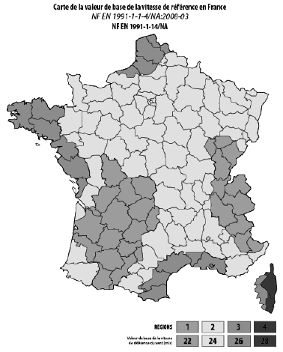
Facade 15 |  |  |  |  | 0 | 0 | 0 | 0
Facade 16 |  |  |  |  | 0 | 0 | 0 | 0
Facade 17 |  |  |  |  | 0 | 0 | 0 | 0
Facade 18 |  |  |  |  | 0 | 0 | 0 | 0
Facade 19 |  |  |  |  | 0 | 0 | 0 | 0
Facade 20 |  |  |  |  | 0 | 0 | 0 | 0
 |  |  |  |  |  |  | Nombre d'équerres nécessaire : | 399

 |  |  | 4

 |  | 5

 |  | 6

 |  |  |  | 3
1

 |  | 2

Exemple :

 | Largeur (m) | Hauteur (m) | Type d'angle à gauche* | Type d'angle à droite*
Facade 1 | 4 | 5 | Angle rentrant | Angle rentrant
Facade 2 | 10 | 5 | Angle rentrant | Angle rentrant
Facade 3 | 6 | 5 | Angle rentrant | Angle rentrant
Facade 4 | 3 | 5 | Angle rentrant | Angle rentrant
Facade 5 | 2 | 5 | Angle rentrant | Angle sortant
Facade 6 | 7 | 5 | Angle sortant | Angle rentrant

